Q4
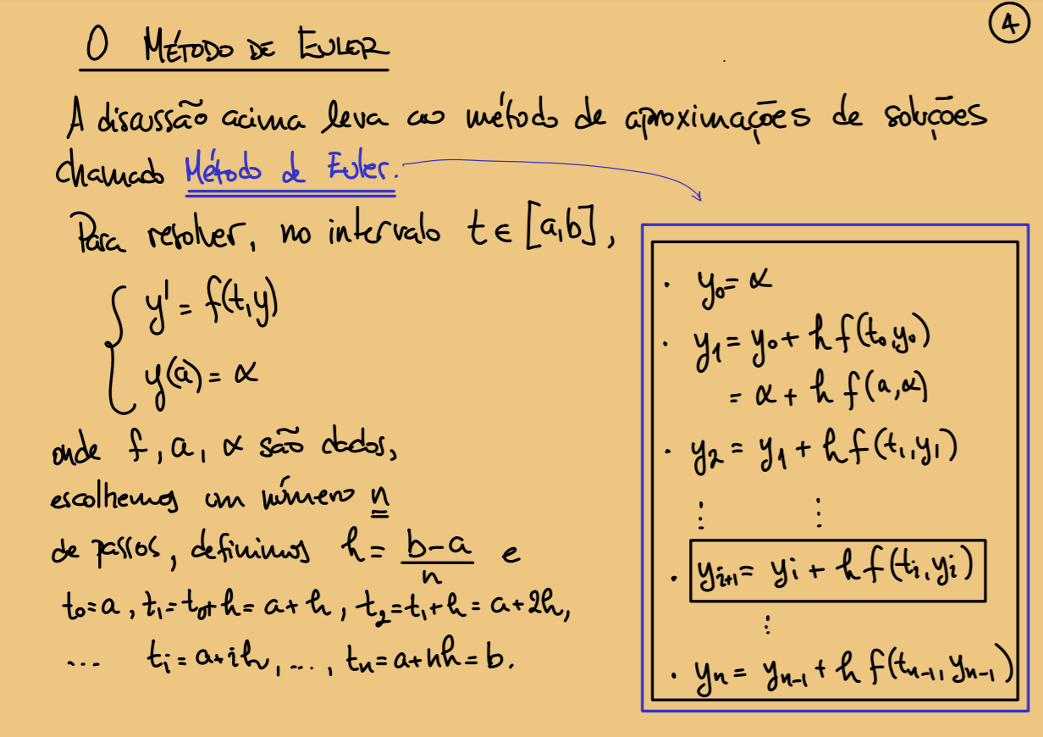
Instruções de uso: entre seus dados nos campos azuis, resultado sai no verde.

 |  | a | b | y0 | passos
 |  | 2 | 2.3333333333 | 9 | 1

 |  | Método de Euler

 |  | h
 |  | 0.33333333333

 |  | y | t | y' |  | Função y' está aqui e copiada pros azuid de baixo
0 | y0 = | 9 | 2 | 10.125 | <<<
1 | y1 = | 12.375 | 2.3333333333 | 12.054801385

 |  | Método do Ponto Médio

 |  | h
 |  | 0.66666666667
 |  |  |  | f(t,y)
 |  | y | t | y' | T1 | T2 | f(T1,T2)
0 | y0 = | 9 | 2 | 10.125 | 2.3333333333 | 12.375 | 12.054801385 | <<< Mudei
1 | y1 = | 17.036534257 | 2.6666666667 | 15.305809543 | 3 | 22.138470771 | 18.152292151 | <<< Mudei

 |  | CHEGA DE FRAÇÕES uhuuu

 |  | h | t0
 |  | 0.66666666667 | 3

 |  |  |  | f(t,y)
 |  | y | t | y' | T1 | T2 | f(T1,T2)
0 | y0 = | 9 | 3 | 3 | 3.3333333333 | 10 | 2.7 | <<< Mudei
1 | y1 = | 10.800 | 3.6666666667 | 2.3661006762 | 4 | 11.589 | 2.0984058268 | <<< Mudei
2 | y2 = | 12.199 | 4.3333333333 | 1.8288483703 | 13.42 | 5.00 | 1.4403781743 | <<< Mantive
3 | y3 = | 13.289 | 5 | 1.4127120014 | 14.23 | 5.67 | 1.1129010451 | <<< Mantive
4 | y4 = | 14.131 | 5.6666666667

